Sheet1
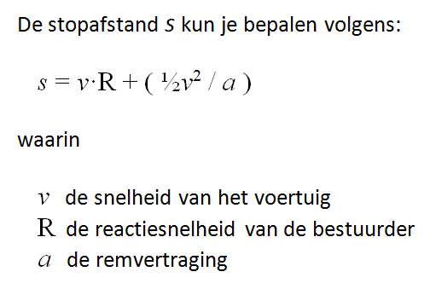
Stopafstand

Snelheid | 20
Reactietijd | 2
Remvertraging | 1

Stopafstand | 240

N.B. In de vergelijking staat nu Snelheid^2 i.p.v. Snelheid*Snelheid

